Hoja1
MÉTODO DE CHOLESKY (Matrices Simétricas) |  |  |  | ARELLANO GRANADOS ANGEL MARIANO

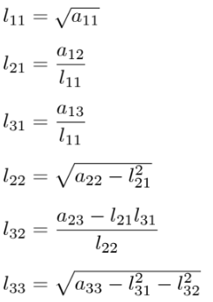

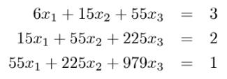
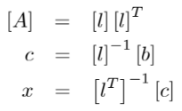

 | Matriz A |  |  | Vector b |  | Determinantes
 | 6 | 15 | 55 | 3 |  | 6
 | 15 | 55 | 225 | 2 |  | 105
 | 55 | 225 | 979 | 1 |  | 3920

 | Matriz L |  |  | Transouesta de L |  |  | Comprobacion
 | 2.44949 | 0.00000 | 0.00000 | 2.44949 | 6.12372 | 22.45366 | 6 | 15 | 55
 | 6.12372 | 4.18330 | 0.00000 | 0.00000 | 4.18330 | 20.91650 | 15 | 55 | 225
 | 22.45366 | 20.91650 | 6.11010 | 0.00000 | 0.00000 | 6.11010 | 55 | 225 | 979

 | L Inversa |  |  | Transpuesta de L Inversa
 | 0.40824829046 | 0 | 0 | 0.40824829046 | -0.59761430467 | 0.54554472559
 | -0.59761430467 | 0.23904572187 | 6.0819473081E-18 | 0 | 0.23904572187 | -0.81831708838
 | 0.54554472559 | -0.81831708838 | 0.16366341768 | 0 | 0 | 0.16366341768

 | Vector C |  | Solucion | Comprobacion
 | 1.22474 |  | 1.37500 | 3
 | -1.31475 |  | -0.44821 | 2
 | 0.16366 |  | 0.02679 | 1

